关系图
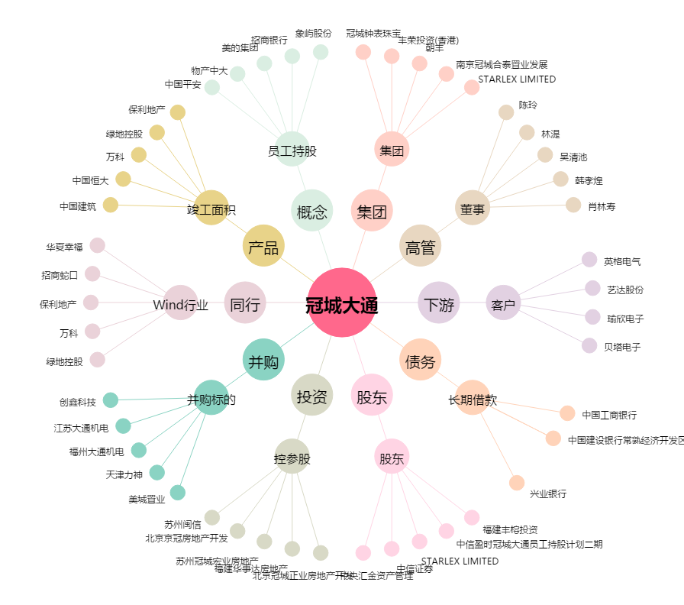
冠城大通[600067.SH] - 关系概览图

